界面&功能
背包系统 |  |  |  | 功能规则

 | 功能入口 |  |  |  | 整理规则
 |  |  |  |  | 1、大类按照：货币→装备→宝箱→药品→其他→材料→宝石的大类顺序进行排序。
 |  |  |  |  | 2、装备按照阶数，从高阶→低阶，同一阶中按照品质：品质高→品质低排序
 |  |  |  |  | 3、type规划：
 |  |  |  |  | ▶ | 背包界面： | 装备（2）、异兽装备（待定）、道具（3、4）、宝石（9）
 |  |  |  |  | ▶ | 回收界面： | 装备type=2

 | 1.主界面点击【背包】图标进入

1
 | 背包界面
2
3
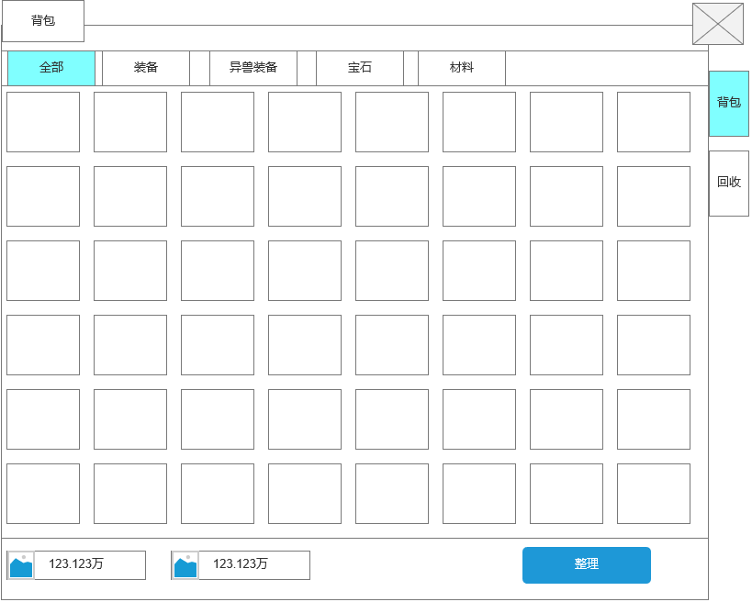
5
 |  | 1、标题 |  |  | 1、标题
 |  | ▶ | 左侧显示功能名称 |  | ▶ | 显示功能名称
 |  |  |  |  | 2、功能子页签
 |  | 2.背包子页签 |  |  | ▶ | 点击后，切换打开对应页签
4
 |  | ▶ | 【全部】、【装备】、【异兽装备】、【宝石】、【材料】子页签 |  | ▶ | 有选中和未选中状态
 |  | ▶ | 有选中和未选中状态
 |  |  |  |  | 3.关闭按钮
 |  | 3.关闭按钮 |  |  | ▶ | 点击后关闭界面
 |  | ▶ | 点击后关闭界面
 |  |  |  |  | 4.道具栏
 |  | 4、背包道具栏 |  |  | ▶ | 有选中和未选中状态
 |  | ▶ | 有选中和未选中状态 |  | ▶ | 玩家获得物品，直接按照获得物品的前后顺序排列，只有当玩家点击整理按钮后，才会按照规则重新排序
 |  | ▶ | 一页共10X8规格，共180个格子 |  | ▶ | 装备>材料>宝石，类型相同时，按照品质排序
 |  | ▶ | 可上下滑动 |  | 5、功能子页签
 |  |  |  |  | ▶ | 点击后，切换打开对应页签
 |  | 5、功能子页签 |  |  | ▶ | 有选中和未选中状态
 |  | ▶ | 【背包】、【回收】、子页签
7
 |  | ▶ | 有选中和未选中状态
6
 |  | 6、游戏货币展示
 |  | ▶ | 图片处为相应货币图标、中间为货币数量（数字居中） |  | 6、游戏货币展示
 |  |  |  |  | ▶ | 图片处为相应货币图标、中间为货币数量（数字居中）

 |  |  |  |  | 7、整理按钮
 | 无选框标示界面 | 7、整理按钮 |  |  | ▶ | 按钮有选中和未选中状态
 |  | ▶ | 按钮有选中和未选中状态 |  | ▶ | 点击后按上述规则整理背包

 | 回收界面
1
2
3

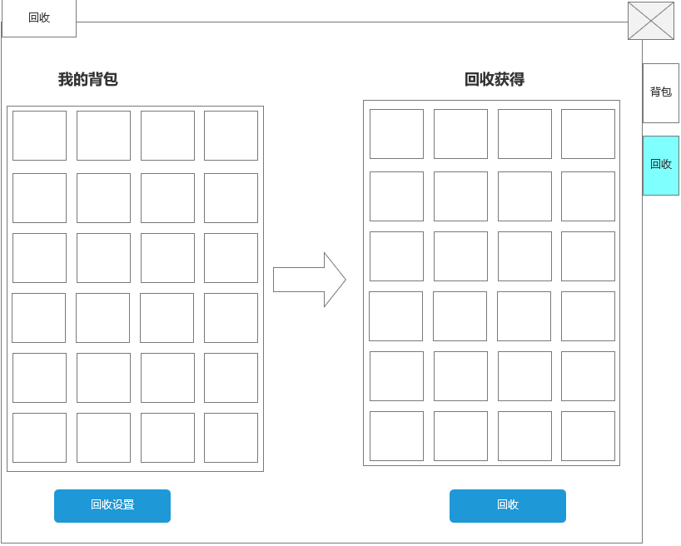
4
 |  | 1、标题 |  |  | 1、标题
 |  | ▶ | 左侧显示功能名称 |  | ▶ | 左侧显示功能名称
 |  | 2、关闭按钮
 |  | ▶ | 点击后关闭界面 |  | 2、关闭按钮
5
 |  | 3、功能子页签 |  |  | ▶ | 点击后关闭界面
 |  | ▶ | 【背包】、【回收】子页签 |  | 3、功能子页签
 |  | ▶ | 有选中和未选中状态 |  | ▶ | 点击后，切换打开对应页签
6
 |  | 3、标题 |  |  | ▶ | 有选中和未选中状态
 |  | ▶ | 左侧显示【我的背包】，右侧显示【回收获得】 |  | 4、标题
 |  |  |  |  | ▶ | 左侧显示【我的背包】，右侧显示【回收获得】
 |  | 5、道具栏 |  |  | 5、道具栏
 |  | ▶ | 有选中和未选中状态 |  | ▶ | 有选中和未选中状态
 |  | ▶ | 背包共180个格子，【回收获得】共180个格子 |  | ▶ | 背包共180个格子，【回收获得】共180个格子
 |  | ▶ | 横向格子数为4个，纵向看总格子数，可以上下滑动 |  | ▶ | 横向格子数为5个，纵向看总格子数，可以上下滑动
 |  | 6、单向箭头图标 |  |  | ▶ | 【背包道具栏】：回收只能回收装备和异兽装备，其他道具不可回收，根据“回收设置”筛选展示的装备
8
 |  | 7、回收设置按钮 |  |  | ▶ | 【回收获得】：当左侧选中一个装备时，右侧会自动显示回收后获得的材料
7
 |  | ▶ | 有选中和未选中状态 |  | 5、回收栏：物品排列规则
 |  | ▶ | 点击后弹出小弹窗 |  | ▶ | 1、大类按照：活动道具→一次性消耗品→人物装备→异兽装备→宝石→系统道具→其他道具的大类顺序进行排序。
 |  |  |  |  | ▶ | 2、装备按照阶数，从高阶→低阶，同一阶中按照品质：品质高→品质低排序
 |  | 8、回收按钮
2
 |  | ▶ | 有选中和未选中状态 |  | 6、单向箭头图标，不可点击
1
 |  | 1、标题 |  |  | 7、回收设置按钮
3
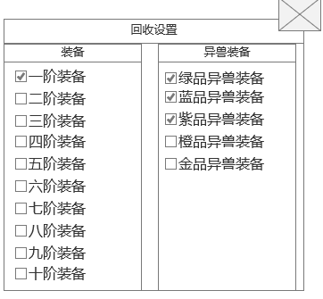
 |  | ▶ | 显示功能名称 |  | ▶ | 有选中和未选中状态
 |  | 2、关闭按钮 |  |  | ▶ | 点击后弹出小弹窗
 |  | ▶ | 点击后关闭界面
 |  | 3、设置分类，文字 |  |  | 8、回收按钮
 |  | ▶ | 勾选框、名称、下拉栏 |  | ▶ | 有选中和未选中状态
 |  |  |  |  | ▶ | 点击后回收装备

 |  |  |  |  | 1、标题
 |  |  |  |  | ▶ | 显示功能名称
 |  |  |  |  | 2、关闭按钮
 |  |  |  |  | ▶ | 点击后关闭界面
 |  |  |  |  | 3、设置分类，文字
 |  |  |  |  | ▶ | 勾选框、职业、下拉栏
 |  |  |  |  | ▶ | 默认情况下：”品阶“不勾选，勾选确定后状态保存，下次需手动取消勾选状态
 |  |  |  |  | ▶ | 下拉框中的选项按品阶分类

 | 无选框标示界面

1
tips界面(以下是tips整合用，负责背包功能的程序不用理) |  |  |  | 功能规则
 | 材料道具tips界面

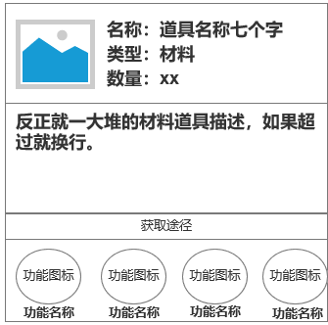
 |  | 1、材料道具信息
 |  | ▶ | 显示货币图标名称和在背包内的数量

2

 |  | 2、材料道具描述
 |  | ▶ | 材料道具的描述
3

 |  | 3、材料道具获取途径
 |  | ▶ | 点击跳转至对应的功能界面

 | 随机宝箱道具tips界面

1
 |  | 1、宝箱道具信息
 |  | ▶ | 显示货币图标名称和在背包内的数量

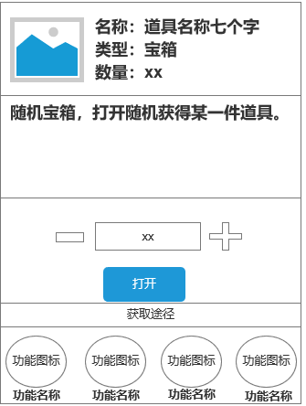

2
 |  | 2、道具描述
 |  | ▶ | 道具的描述

3

 |  | 3、宝箱使用
 |  | ▶ | 当背包内有多个随机宝箱道具时，点击加号增加单次使用的宝箱上限。
 |  |  | 上限为背包内的宝箱数量
4
 |  | ▶ | 点击减号减少单次使用的宝箱上限，最低值为1
 |  | ▶ | 打开后获得道具，放入背包内的空格

 |  | 4、材料道具获取途径
 |  | ▶ | 点击跳转至对应的功能界面

1
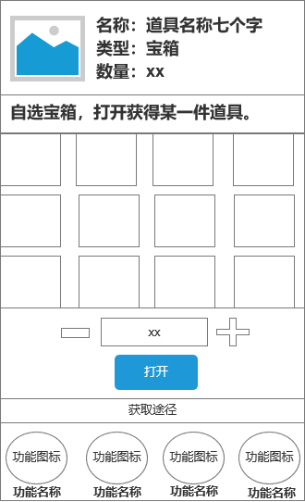
 |  | 1、宝箱道具信息
 |  | ▶ | 显示货币图标名称和在背包内的数量
 |  | ▶ | 道具的描述

2

 |  | 2、宝箱使用
 |  | ▶ | 展示自选可获得的道具图标
 |  | ▶ | 当背包内有多个宝箱道具时，点击加号增加单次使用的宝箱上限。
 |  |  | 上限为背包内的宝箱数量
 |  | ▶ | 点击减号减少单次使用的宝箱上限，最低值为1
 |  | ▶ | 打开后获得道具，放入背包内的空格

3

 |  | 3、材料道具获取途径
 |  | ▶ | 点击跳转至对应的功能界面

参考界面
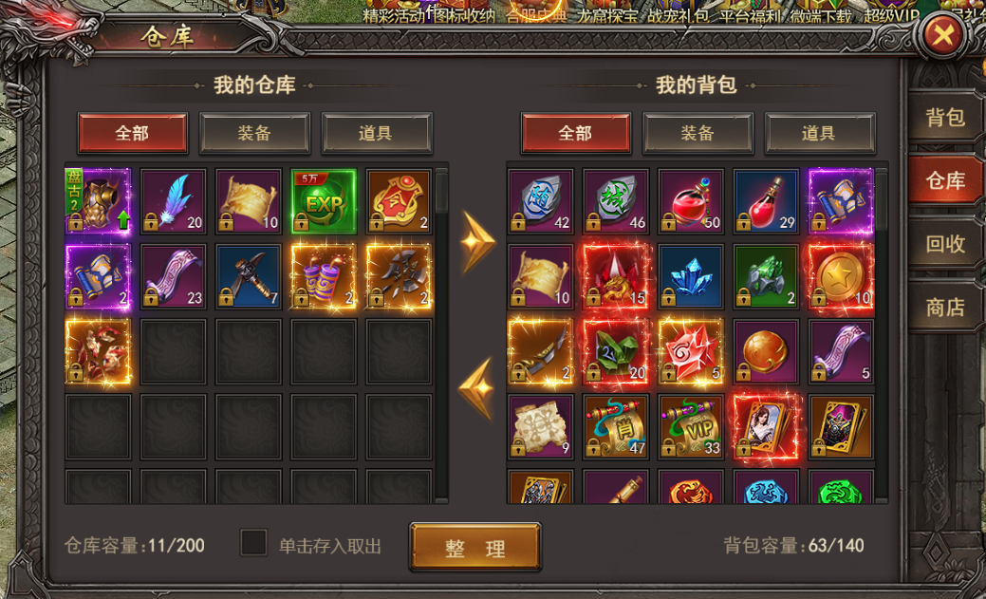
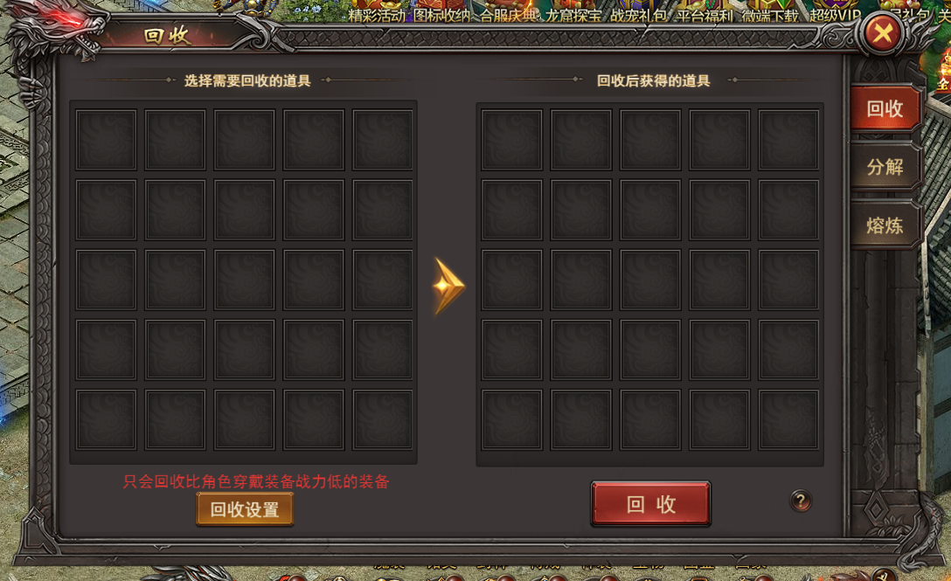
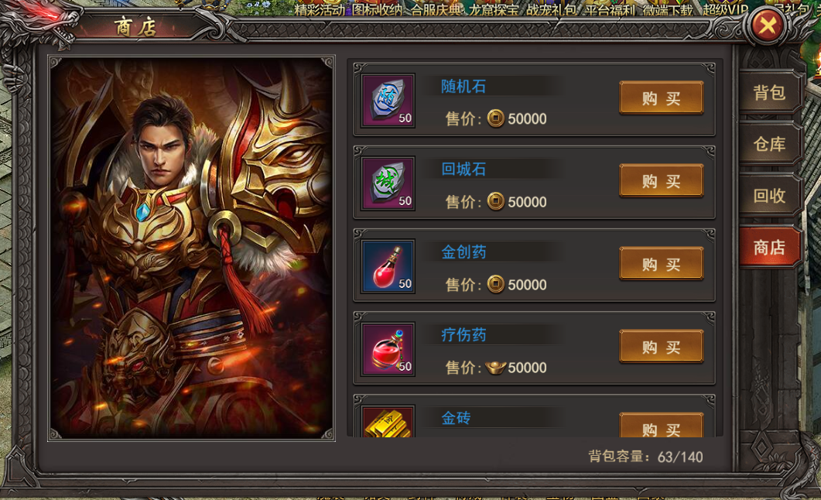
参考图

 | 参考游戏—37王者之心2

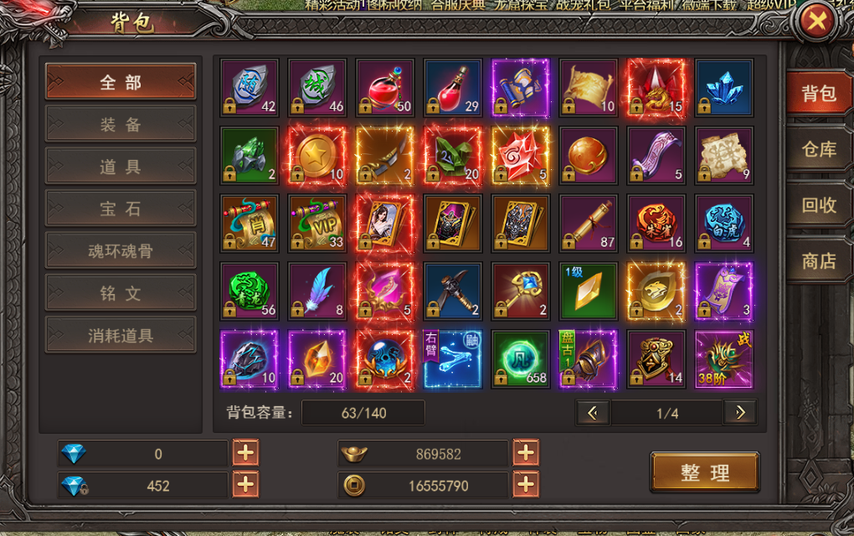

 |  | 圣装主界面

美需
其他美术需求

 | 序号 | 类型 | 对应界面 | 内容 | 功能需求 | 策划建议 | 美术资源定稿 存档路径（美术填写） | 参考图
 | 1 | ICON | 入口图标 | 行囊模样，下方有字“背包” |  |  |  | 

